Sheet1
吊牌图片 | 描述 | 数量（不含备次） | 采购数量
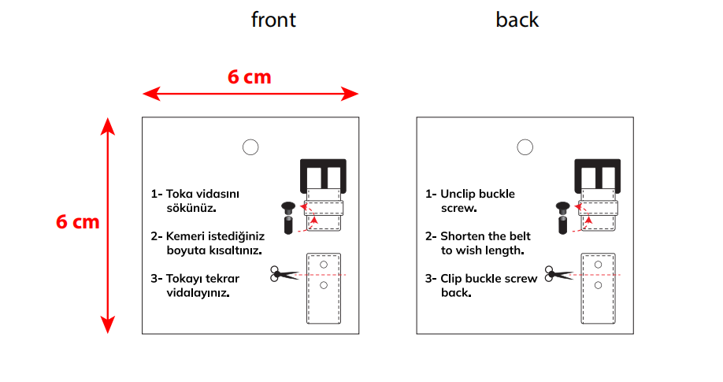 | 螺丝吊牌 | 6120 | 6304 | 材质尺寸同之前做过货的，双面印刷
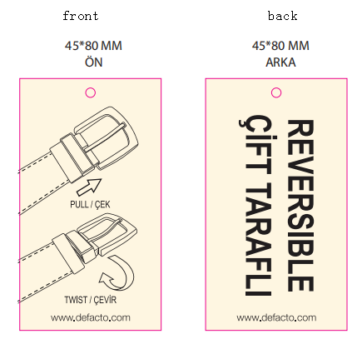 | 旋转扣吊牌 | 1120 | 1154

